液晶報告書
RMA Number Request Form

RMA#
Customer |  | ダイコク電機
モジュール番号 |  | G101EVN01.2 |  | ※VEGASIAⅢ用：GPM1610A0 REVOLA用：G101EVN01.2 |  | Receiving Date: | Aug-18
 |  |  |  |  |  | Receiving Q'ty: | 1
番号 | シリアルナンバー | バージョン | Ｗ/Ｃ | IQC/LR/FR | 欠陥理由 | ACME 確証 | ACME ジャッジ | 生産地 台湾/中国 | その他
1 | C27BBQK3EYZZ-ZS0100 | 2 | 18/11 | LR | 画面右上隅に点灯不良エリアあり |  |  | CHINA
2 |  |  |  |  |  |  |  | CHINA
3 |  |  |  |  |  |  |  | CHINA
4 |  |  |  |  |  |  |  | CHINA
5 |  |  |  |  |  |  |  | CHINA
 |  |  |  |  |  |  |  | CHINA
 |  |  |  |  | 業務： |  | 主管：

 | シリアル番号：C27BBQK3EYZZ-ZS0100
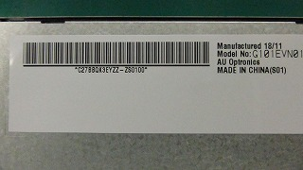

 | ガラス面


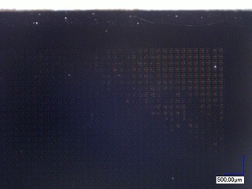
 | 拡大図(点灯不良エリアガラス面)
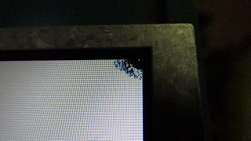

非点灯時のガラス表面を拡大すると
表示異常エリアはRGB部分が見えている

液晶報告書見本
RMA Number Request Form

RMA#
Customer |  | ダイコク電機
モジュール番号 |  | GPM1610A0 |  | ※VEGASIAⅢ用：GPM1610A0 REVOLA用：G101EVN01.2 |  | Receiving Date: | Jun-14
 |  |  |  |  |  | Receiving Q'ty: | 18
番号 | シリアルナンバー | バージョン | W/C | IQC/LR/FR | 欠陥理由 | ACME 確証 | ACME ジャッジ | 生産地 台湾/中国 | その他 | ACME ジャッジ理由 | DK判断 不良品発生の責任
1 | 3832B3S9PJZZ-ZS0101 |  |  | ＩＱＣ | 液晶画面右中央付近に数mm傷を確認。 (写真添付) ＊保護フィルムには、傷は見られません。 |  |  | TAIWAN
2 | 3832B3T4UFZZ-ZS0101 |  |  | ＬＲ | 画面ちらつき確認。 12時方向約45度より顕著。(写真省略) |  |  | TAIWAN
3 | 3832C154RAZZ-ZS0101 |  |  | IQC | LVDSコネクタ上部に青色の液体状の異物付着を確認。(写真添付) |  |  | TAIWAN
4 | 3832B5Y4CJZZ-ZS0101 |  |  | IQC | 取付け穴付近のべゼルの変形(浮き)を確認。 ＊外梱包箱・仕切り板にダメージは見られませんでした。 |  |  | TAIWAN
5 | 3832C1F3RDZZ-ZS0101 |  |  | IQC | 液晶画面中央下に数ｃｍの汚れｏｒすり傷？を確認。 (写真添付) ＊保護フィルムには、傷は見られません。 |  |  | TAIWAN
 |  |  |  |  |  |  |  | TAIWAN
製表者： |  |  |  |  | 業務： |  | 主管：

 | (No.1の不具合箇所写真) |  |  | (No.4-1の不具合箇所写真) (No.3の不具合箇所写真)
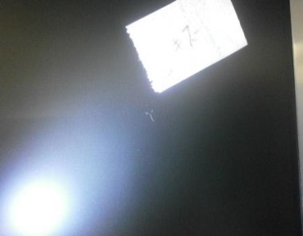
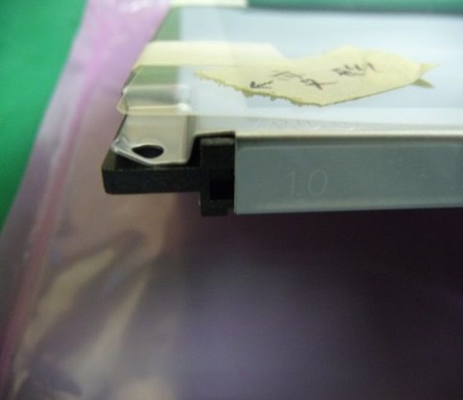
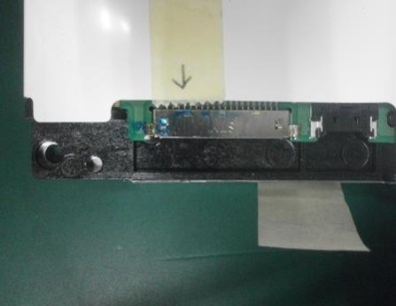

 | モジュール番号 | M170EG01

 | 番号 | シリアルナンバー | バージョン | W/C | IQC/LR/FR | 欠陥理由 | ACME 確証 | ACME ジャッジ | 生産地 台湾/中国 | 生産地 台湾/中国
 | 1 | DM7607914223-ZS010A | A | 07/25 | IQC |  |  |  | CHINA | CHINA
 | 2
 | 3

 |  |  |  |  | IQC(IQC Return)-受け入れた材料の品質管理
 |  |  |  |  | LR (Line Return)-生産線で拒否された
 |  |  |  |  | FR (Field Return)-お客様からの不良品の返却
 | 上記を参考に必要事項を記入
 | 外観不良の場合は、カートンラベルの写真、梱包箱に対して各角度からの写真、パネルが入っていた状態の写真、キズなど不良自体の写真、パネルに貼ってあるラベルの写真が必要となる。

